Задание 1
 |  | Комментарий
1. Почему практики тест-дизайна нельзя применять сразу после получения требований?
После получения требований нужно провести тест-анализ. Проверить наличие серых зон , визуализировать требования, разбить на атомарные уровни. Потом написать чек-лист. Нужно уточнить все детали перед тест-дизайном, требования могут измениться.
2. В какой ситуации классы эквивалентности и граничные значения могут существовать по отдельности? Аргументируй свой ответ и приведи примеры.
Класс эквивалентности может быть представлен в виде диапазона и набора значений. Диапазон — интервал чисел с границами: например, 18—60 значит значит 18 и 60 это граничные значения. Для набора значений класса эквивалентности не существует, набор значений — множество значений, каждое прописано в требованиях. Например, в выпадающем списке на сайте можно выбрать один цвет из пяти. Один диапазон или один набор значений должен вызывать одинаковую реакцию приложения.
3. Что такое эквивалентность? Что такое класс эквивалентности?
Эквивалентность — это равноценность объектов. Эквивалентными являются значения, которые приложение обрабатывает одинаково. Класс эквивалентности — это диапазон чисел или набор значений, который вызывает одинаковую реакцию приложения.
4. Можно ли исключить проверку в середине диапазона в пользу проверок на границах, входящих в диапазон? Аргументируй свой ответ.
Нельзя, так как именно на границах и вблизи границ чаще возникают ошибки. Для каждого диапазона существуют две границы: нижняя граница (начало диапазона) и верхняя граница (конец диапазона), и границы – начало и конец каждого действительного раздела. Мы должны проектировать тестовые сценарии, которые дают возможность программе функционировать на границах и со значениями внутри и вне границ. Также при тестировании граничных значений мы делаем шаг во внутрь (в середину диапазона) и во вне границ. Обычно ошибки возникаю чаще всего находятся вблизи или непосредственно на границах.
5. Представь, что тебе нужно протестировать форму: у каждого поля есть валидатор. Результат работы формы зависит от комбинации данных в полях. Какие практики тест-дизайна следует применить и почему? Аргументируй свой ответ.
Позитивное и негативное тестирование - проверка реакции системы на правильный сценарий работы и на попытки обойти требования . КЭ и ГЗ - для полноты проверки вводимых значений. Таблица принятия решения - для наглядности и полноты проверок комбинаций вводимых значений. Попарное тестирование - для оптимизации проверок, если параметров формы много или много тестируемых окружений.
6. Какими способами можно оптимизировать количество проверок при работе с таблицами принятия решений? Аргументируй свой ответ.
Попарное тестирование. Когда проверок слишком много, попарное тестирование сокращает кол-во проверок в несколько раз и можно проверить только те случаи где пара проверок встречается хотя бы раз.
7. Опиши, чем чек-лист отличается от тест-кейсов. Приведи примеры, где применяют и то, и другое.
Чек-лист - это список проверок, без содержания шагов воспроизведения. Чек-листы можно использоваться как исходные данные для составления тест-кейсов. Тест-кейс — это четкое описание входных данных, условий выполнения, процедуры тестирования и ожидаемых результатов.
8. Как правильно составить баг-репорт? Какие элементы баг-репорта — обязательные? Почему?
Одна ошибка - один баг-репорт Хороший баг-репорт позволяет: воспроизвести проблему и понять, в чем проблема и какова ее важность. Обязательные поля: 1. ID - уникальные номер баг-репорта 2. Заголовок - суть ошибки, отвечает на вопрос: что? где? когда? 3. Шаги воспроизведения - алгоритм получения ошибки 4. Результаты - ОР и ФР 5. Окружение - ОС, устройства и браузеры, на которых возникает ошибка 6. Приоритет - критичность ошибки и срочность её устранения
9. По каким правилам составляют заголовок баг-репорта? Что будет, если составить заголовок неправильно?
В одном предложении надо уместить смысл всего баг репорта, а именно: коротко и ясно, используя правильную терминологию сказать что и где не работает. Если заголовок плохой, это не позволит сразу определить суть ошибки, потребуются лишние уточнения и ненужная трата времени.
10. Из чего состоит клиент-серверная архитектура приложения? Кратко опиши функциональность каждого элемента.
Состоит из: Клиент - пользователь или система, отправляющая запрос на сервер для получения нужной информации. Сервер - отвечает за обработку запросов клиента, логические операции, вычисления, хранение баз данных. Интернет(сеть) - система устройств, обеспечивающая связь между клиентом и сервером
11. Опиши этапы обработки запроса после того, как в адресную строку браузера вводят URL: https://yandex.ru.
1. Браузер начинает искать сервер. 2. Браузер отправляет запрос к DNS-серверам 3. Браузер устанавливает соединение с сервером 4. Браузер отправляет HTTP-запрос, чтобы получить контент сайта 5. Сервер обрабатывает запрос 6. Сервер отправляет ответ браузеру 7. Браузер обрабатывает полученный ответ и «рисует» веб-страницу
12. Что такое кэш? Зачем он нужен? Какое правило нужно соблюдать при работе с кэшем в тестировании?
Кэш - это данные, которые сохраняются устройстве после посещения веб-страницы. Нужен для ускорения повторной загрузки страницы. Перед тестированием необходимо чистить кэш, т.к. данные взяты из кэша могут быть недостоверными и повлиять на проверку.
13. Ты знаешь, что есть протоколы HTTP и HTTPS. - Чем отличаются HTTP и HTTPS? В каких случаях не стоит пользоваться HTTP? - Из каких компонентов состоит HTTP запрос: за что отвечает каждый? - Какие HTTP-методы ты знаешь? За что они отвечают? Приведи примеры применения разных методов. - Что такое код HTTP-ответа? Какие коды бывают?
HTTP – является открытым протоколом передачи данных, а HTTPS – закрытым и имеет надстройку шифрования. HTTP не стоит использовать там где нужна повышенная безопасность(интернет- магазинам, банкам, госучереждениям и дугим сайтам хранящим хранящим важные данные) HTTP-запрос состоит из трех блоков: стартовая строка,заголовки,тело сообщения. Стартовая строка (start line) состоит из трёх элементов: метода, пути до ресурса и версии протокола. Например, GET / HTTP/1.1. Метод (method) указывает действие: сервер принимает его в обработку. Самые распространённые — GET и POST. Заголовки запроса (Request Headers). Это дополнительная информация от клиента серверу. Различают:общие заголовки (general headers); заголовки запроса (request headers);заголовки сущности (entity headers). Заголовки запроса — дополнительная информация о клиенте. Заголовки сущности задают характеристики контента в теле. Тело сообщения — это данные, которые передаёт клиент. Например, содержимое полей ввода в форме регистрации. В GET-запросе тело отсутствует, но почти всегда есть в POST-запросе. HTTP-ответ также состоит из нескольких элементов: строки состояния, заголовка, тела сообщения. Строка состояния состоит из версии протокола, кода состояния и текста состояния. Например, HTTP/1.1 200 OK. Версия протокола — номер версии HTTP, для которой сформирован ответ. Код состояния (Status Code) — трёхзначное число, которое указывает код результата: успешно ли сервер обработал запрос; например, 200. Его сопровождает текст состояния «OK»; 102 — запрос принят, но обработка ещё не завершена; 302 — запрошенный ресурс временно доступен по другому адресу; 404 — страница, которую запросил клиент, не найдена на сервере; 500 — внутренняя ошибка сервера. Заголовки ответа (Response Headers) — дополнительная информация о сервере и типе данных для клиента.
14. Опиши, из каких компонентов может состоять URL. За что отвечает каждый из них?
URL состоит из: Схема — протокол, по которому передаются данные. Например: HTTP и HTTPS. Логин:пароль указывают серверу, какой пользователь к нему обратился. К логину пользователя привязаны права доступа. Символ @ отделяет логин:пароль и имя хоста:порт. Если логин:пароль не применяют, «собаку» — тоже. Имя хоста:порт — доменное имя или IP-адрес сервера, к которому обращается пользователь. Хост — доменное имя или IP-адрес, к которому обращается браузер. Хранит данные веб-приложения. Порт — виртуальный номер порта для подключения. Например: 443. Путь — месторасположение ресурса. Похоже на путь к файлу или папке в файловой системе. Параметры запроса — дополнительные параметры вида ключ=значение. Перечисляются после знака ? и разделяются через &. Фрагмент текста или якорь — дополнительный указатель, он позволяет сразу попасть в нужную часть веб-страницы.
15. Какие виды мобильных приложений бывают? В чём особенность каждого?
Мобильные приложения делят на веб-, нативные и гибридные. Веб-приложения используют клиент-серверную архитектуру и адаптированы под мобильные устройства. Веб-приложения не нужно устанавливать. Нативные приложения нужно устанавливать: сначала нужно скачать установочный файл. Гибридные приложения комбинируют свойства двух предыдущих: в основе «гибрида» —нативное приложение, его пишут отдельно под каждую платформу.
16. Чем эмулятор отличается от реального устройства? Кратко опиши недостатки и преимущества при тестировании.
В эмуляторе можно имитировать работу устройства с различными данными, разными ОС и разной функциональность. Преимущество эмулятора: не требуется реальное устройство, проверка приложения в большом количестве устройств, автоматизация тестирования пользовательского интерфейса, проверка версии в разработке, легко настраивать параметры устройства (сигнал сети, уровень зарядки), позволяет быстрее приступить к тестированию. Недостатки эмулятора: медленное быстродействие, не учитывает перегрев/разрядка аккумулятора или конфликт с другими приложениями, могут быть не доступные нужные версии ОС или устройства
17. Проверь, есть ли ошибки в JSON Если да, то приложи верный вариант файла.

Ссылка на иллюстрацию:
https://code.s3.yandex.net/qa/schemes/diploma-29.png
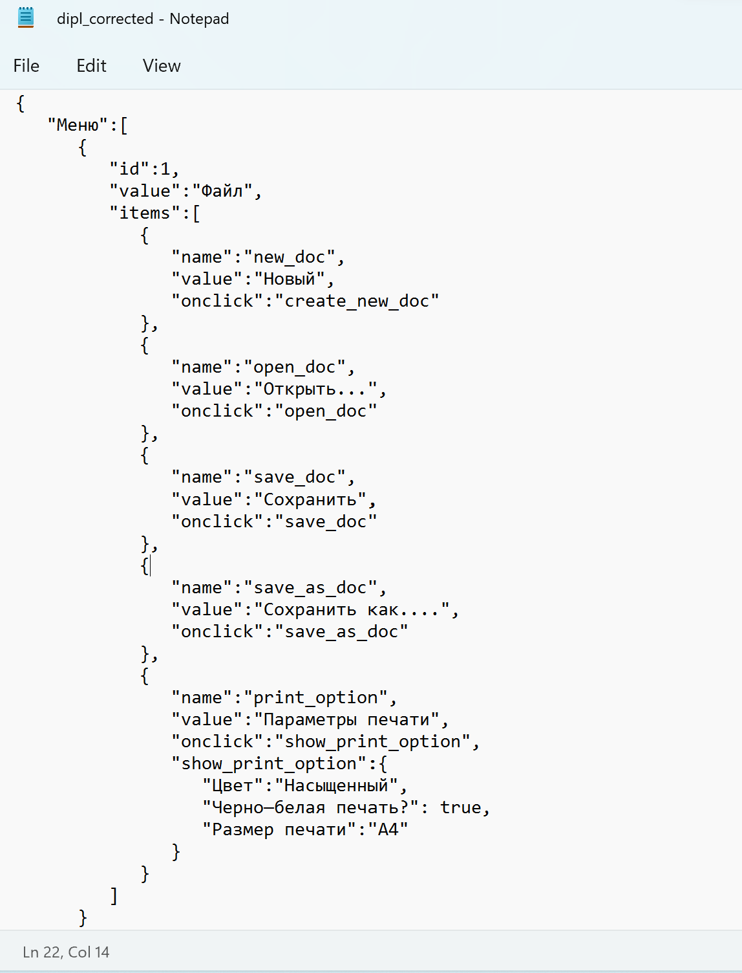 | https://drive.google.com/file/d/1RVTZaEmidK50BTA5yvwqOkCkV91ywRqR/view?usp=sharing
https://drive.google.com/file/d/1RVTZaEmidK50BTA5yvwqOkCkV91ywRqR/view?usp=sharing
18. Что такое реляционная база данных? Чем она отличается от нереляционной?
Реляционная база данных (SQL) — база, где данные хранятся в формате таблиц, они строго структурированы и связаны друг с другом. В таблице есть строки и столбцы, каждая строка представляет отдельную запись, а столбец — поле с назначенным ей типом данных. В каждой ячейке информация записана по шаблону. Нереляционная база данных (NoSQL) — хранит данные без четких связей друг с другом и четкой структуры. Вместо структурированных таблиц внутри базы находится множество разнородных документов, в том числе изображения, видео и даже публикации в социальных сетях. В отличие от реляционных БД, NoSQL базы данных не поддерживают запросы SQL.
19. Напиши, какие виды JOIN бывают. В чем особенность каждого?
INNER JOIN или просто JOIN - внутреннее соединение. В результате остаются только те строки, для которых нашлось соответствие. LEFT JOIN - левое внешнее соединение. Работает как JOIN, но если для строки таблицы, находящейся по левую сторону ключевого слова LEFT JOIN, не нашлось ни одной строки в таблице, находящейся по правую сторону LEFT JOIN, то строка все равно добавляется в результат, а значения столбцов правой таблицы равны null. RIGHT JOIN - правое внешнее соединение. Работает как JOIN, но если для строки таблицы, находящейся по правую сторону ключевого слова RIGHT JOIN, не нашлось ни одной строки в таблице, находящейся по левую сторону RIGHT JOIN, то строка все равно добавляется в результат, а значения столбцов левой таблицы равны null. FULL JOIN - полное внешнее соединение. Если для какой-либо из таблиц не нашлось строки в другой таблице, то строка все равно попадает в результат, а значения столбцов другой таблицы равны null.
Исходные данные для заданий ниже Ты тестируешь сервис, который доставляет еду за 30 минут. Пока это маленький стартап, поэтому ты работаешь всего с четырьмя таблицами: Orders — все доставленные заказы; ORDERS_ID — ID заказов, int; USER_ID — ID пользователей, int; EMPLOYEE_ID — ID сотрудников, int; DELIVERY_TIME — время доставки в минутах, int; ITEMS — список товаров, char; Users — пользователи; USER_ID — ID пользователей, int; FULL_NAME — полное ФИО пользователя, char; PHONE — номер телефона пользователя, char; ADDRESS — адрес пользователя, char; Employees — работники; EMPLOYEE_ID — ID сотрудника, int; FIRST_NAME —имя сотрудника, char; LAST_NAME — фамилия сотрудника, char; PHONE — телефон сотрудника, char; JOB_ID — ID специализации, int; Jobs — типы работ в сервисе JOB_ID — ID специализации, int; JOB_TYPE — тип специализации, char; HOURS — число рабочих часов в неделю, int; SALARY — зарплата сотрудника с данной специализацией в рублях, int;

Ссылка на иллюстрацию:
https://code.s3.yandex.net/qa/schemes/diploma-33.png

20. В службу поддержки пришло много жалоб: заказы, в которых есть гречка, доставляют почти час, хотя сервис обещает успеть в 30 минут. Проверь, действительно ли курьеры опаздывают. Выбери все заказы, где есть хотя бы один товар - «гречка» и время доставки свыше 30 минут. В результирующей таблице должны быть ID заказов и ID курьеров. В ответе приложи SQL-запрос.
Select orders_id, employee_id from orders Where delivery_Time>30 and items = 'гречка';
21. Менеджер предложил добавить новую функциональность в продукт: мониторинг, который показывает самых активных клиентов за всё время работы компании. Проверь, что список пользователей корректно выводится на экран. На этом этапе разработки достаточно проверить только ID клиентов. Выбери пять самых активных клиентов по количеству заказов. В результирующую таблицу выведи ID каждого пользователя и число заказов. Отсортируй данные по убыванию числа заказов, выбери пять самых активных клиентов. В ответе приложи SQL-запрос.
Select USER_ID, count(ORDERS_ID) as cn_orders from Orders group by USER_id order by cn_orders desc limit 5
22. Из бухгалтерии пришёл баг-репорт: зарплаты сотрудников рассчитываются некорректно. Оказалось, что почти все ошибки в расчётах — в расчётных листах менеджеров. Выведи список ID всех сотрудников, у которых в специализации содержится «менеджер», с зарплатой больше 70 000 рублей. В ответе приложи SQL-запрос.
select EMPLOYEE_ID from Employees inner join Jobs ON Employees.JOB_ID = Jobs.JOB_ID where Jobs.JOB_TYPE like '%менеджер%' and Jobs.SALARY > 70000
23. Изучи три ситуации и ответь на вопрос: стоит ли писать автотесты в этом случае? Аргументируй свой ответ. 1) Проект существует давно, у него написано много ручных тестов. 2) Проект временный: продлится всего несколько месяцев. 3) Проект нестабилен: в функциональность часто вносят изменения.
1) В данном случае стоит писать автотесты, т.к проект уже устоявшийся. Один раз написав автотесты, нам не надо будет часто переписывать и добавлять новые автоесты. 2) Если проект временный, не стоит писать автотесты, т.к будет проще и быстрее проверить все вручную, чем тратить время на написание автотестов. 3) И здесь также не стоит писать автотесты, т.к в данном случае при постоянном изменении в проекте нам также постоянно нужно будет вносить изменения в автотесты, что будет занимать время.Здесь подойдет ручное тестирование.

